상품제안서
특대형타포린가방핑크(52x38x35) | 상품코드: F21363

 |  |  |  |  |  |  | 02-412-0044 | www.easy1.co.kr
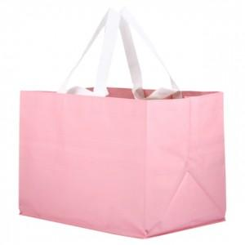

【상세/제작정보】 | <p>★기본수량 이하 시 인쇄판비가 추가됩니다.★</p><p>★인쇄 시안 내 빼다, 누끼가 있을 시 인쇄비가 추가될수 있으니 반드시 확인해주시기 바랍니다.</p><p>★제품의 색상은 화면과 다소 차이가 있을 수 있습니다.</p>

【인쇄/포장옵션】 | 실크 / OPP(비닐)

【공급단가】 | 수량 | 200~ | 500~ | 1,000~ | 3,000~ | 5,000~
*VAT별도 | 단가 | 3,450원 | 3,330원 | 3,220원 | 3,100원 | 2,990원

【상품 URL】 | https://dev.easy1.co.kr:443/src/goods_detail.php?gdno=21363

